物品掉落
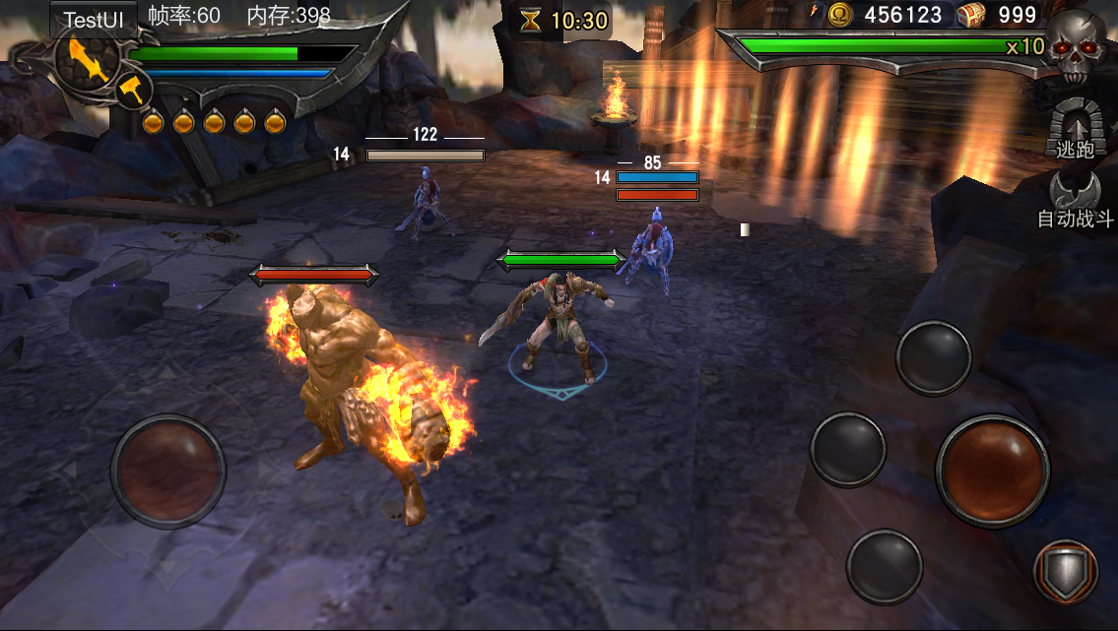
物品掉落
 |  |  |  |  | 掉落配置方式：
 | 文档针对游戏内所有掉落的金币、物品、魂值给出掉落方式和规则 |  |  |  | 特殊掉落：
 |  |  |  |  | 绿魂、蓝魂当做道具处理由关卡编辑器指定怪物掉落，拾取后给拾取者增加buff（支持配置多项）
 | 魂值：游戏中的重要长期强化资源和回复道具，怪物死亡时掉落，同时在死亡位置生成一个魂值特效飞向主角。
 |  |  |  |  | 常规掉落：
 | 物品：游戏中的物品，怪物死亡或开宝箱时掉落，掉落时播放一个对应的特效并飞向屏幕上的战利品UI栏，同时显示物品的文字信息。 |  |  |  | room表新增列：boss掉落、小怪掉落、boss掉落概率、小怪掉落概率
 |  |  |  |  | //boss掉落、小怪掉落格式：掉落组ID|随机次数 (支持多项)
 | 金币：游戏中的通用货币，掉落与物品类似，但不显示物品文字信息只增加数字 |  |  |  | //boss掉落概率、小怪掉落概率:掉落概率|随机次数；随机次数为-1表示全部掉落 （支持多项）
 |  |  |  |  | 服务器读取boss掉落与小怪掉落数据随机出要掉落的道具列表发送给前端，
魂值掉落 |  |  |  |  | 前端依据配置的boss与小怪掉落概率将后端传过来的道具列表掉落出来
 |  |  |  |  | 其它需求：关卡编辑器需要可指定特定怪物ID死亡后将该关卡boss要掉落的道具全部掉出来
 | 魂值掉落
 | 魂值分3种，红魂、绿魂、蓝魂
 | 红魂：游戏中的一种长期收集资源，可以用于升级，升星等。
 | 绿魂：生命恢复道具，绿魂飞到主角身上立即回复主角生命值
 | 蓝魂：回复耐力值道具，蓝魂飞到主角身上立即回复主角耐力值

 | 1.魂值掉落。副本中的魂值掉落是由关卡指定，再分配给每个小怪，小怪死亡时魂值掉落。
 |  | 红魂：红魂掉落数量固定配置在关卡掉落表中，进入关卡时就随机地分配给关卡中的怪物掉落。(掉落配置方法由数值补全）
 |  | 绿魂/蓝魂：绿魂/蓝魂掉落在关卡编辑器中指定，属于关卡设计的一环，拾取回复血量/耐力。
 |  |  | 关卡编辑器事件：设置怪物魂值掉落
 |  |  |  | 参数： 指定掉落的怪物ID，红魂/蓝魂，数量，拾取添加的buff

 | 2.魂值表现。魂值掉落后在原地停留一会，呈抛物线飞向主角并消失，详见美术参考视频。

物品掉落

 | 物品掉落

 |  | 1.物品的掉落，也是由关卡开始就设置好的固定掉落，但随机分配给场景中的怪物。(掉落配置方法由数值补全）

 |  | 2.物品掉落表现
 |  |  | 表现为怪物死亡后出现一个箱子或袋子的特效，特效在地面弹了两下之后，飞向画面中UI显示的物品栏部分，飞行过程中有拖尾效果。
 |  |  | 同时物品栏计数增加，每个物品+1，在屏幕上显示获取的物品名“得到了哈迪斯之血”等

 | 金币掉落
 |  | 1.金币的掉落，与物品掉落相似，由关卡开始就指定了掉落量，并分配给副本中的怪物。(掉落配置方法由数值补全）

 |  | 2.金币掉落表现
 |  |  | 与物品掉落类似，掉落一个金币，飞向UI栏中的金币部分，然后数字按掉落量跳动并增加
金币，魂值，物品的UI显示

拾取的物品名的UI显示

